土木実施工程表
（第6-1号様式（土木・土木設備工事標準書式）） |  |  |  |  |  |  |  |  |  |  |  | 実 施 |  |  |  | 工 程 表 |  |  |  |  |  |  |  |  |  |  |  |  |  |  |  |  |  |  | 作成年月日 |  |  | 令和 年 月 日
工 事 名 | 起工第 号 |  |  |  |  |  |  |  |  |  |  |  |  |  |  |  |  |  | 工 期 |  | 自 | 令和 年 月 日 |  |  |  |  | 受注者 |  |  |  |  | 0 |  |  |  |  |  |  |  |  |  | （第6-1号様式（土木・土木設備工事標準書式）） | 計 画
 |  |  |  |  |  |  |  |  |  |  |  |  |  |  |  |  |  |  |  |  | 至 | 令和 年 月 日 |  |  |  |  | 現場代理人氏名 |  |  |  |  | 0 |  |  |  |  |  |  |  | ㊞ |  |  | 実 施
工 種 |  | 種 別 | 数量 | 単位 | 構成比 | 進捗率 | 令和 年 |  |  |  |  |  |  |  |  |  |  |  |  |  |  |  |  |  |  |  |  |  |  |  |  |  |  |  |  |  |  |  | 備 考
 |  |  |  |  |  |  | 11 月 |  | 12 月 |  | 1 月 |  | 2 月 |  | 3 月 |  |  | 4 月 |  | 5 月 |  |  | 6 月 |  | 7 月 |  | 8 月 |  | 9 月 |  | 10 月 |  |  | 月 |  |  | 月
 |  |  |  |  |  |  |  |  |  |  |  |  |  |  |  |  |  |  |  |  |  |  |  |  |  |  |  |  |  |  |  |  |  |  |  |  |  |  | （上段） 黒線：当初計画工程

 |  |  |  |  |  |  |  |  |  |  |  |  |  |  |  |  |  |  |  |  |  |  |  |  |  |  |  |  |  |  |  |  |  |  |  |  |  |  | （下段） 赤線：実施工程

 |  |  |  |  |  |  |  |  |  |  |  |  |  |  |  |  |  |  |  |  |  |  |  |  |  |  |  |  |  |  |  |  |  |  |  |  |  |  | 黒長破線：2分の1工期線

工期2分の1経過時の
計画進捗率を記載すること
工 程 管 理 曲 線 |  |  |  |  | 100% |  |  |  |  |  |  |  |  |  |  |  |  |  |  |  |  |  |  |  |  |  |  |  |  |  |  |  |  |  |  |  |  |  | 計画に対する遅れ
 |  |  | 計 画 |  | 80% |  |  |  |  |  |  |  |  |  |  |  |  |  |  |  |  |  |  |  |  |  |  |  |  |  |  |  |  |  |  |  |  |  |  |  | 日

 |  |  | 計画上下限 |  | 60% |  |  |  |  |  |  |  |  |  |  |  |  |  |  |  |  |  |  |  |  |  |  |  |  |  |  |  |  |  |  |  |  |  | 遅れに対する対策

 |  |  |  |  | 40%

 |  |  | 実 施 |  | 20%

 |  |  |  |  | 0%
進 捗 率 |  |  |  |  | 月 |  | 11 月 |  | 12 月 |  | 1 月 |  | 2 月 |  | 3 月 |  |  | 4 月 |  | 5 月 |  |  | 6 月 |  | 7 月 |  | 8 月 |  | 9 月 |  | 10 月 |  |  | 月 |  |  | 月
 |  |  |  |  | 計 画 |  | 0.0 | % | 0.0 | % |  | % |  | % |  |  | % |  | % |  |  | % |  | % |  | % |  | % |  | % |  |  | % |  |  | % |  | %
 |  |  |  |  | 実 施 |  |  | % |  | % |  | % |  | % |  |  | % |  | % |  |  | % |  | % |  | % |  | % |  | % |  |  | % |  |  | % |  | %

注１：実施工程表は工事の進行を確認するため、請負者が工事着手前に第１回目を、その後は毎月初め及び工事完了時に提出するものとする。なお、毎月の提出とし難い場合は、監督員と協議のうえ頻度を定めることができる。 注2：中間前払金認定請求書に添付する工程表は本様式によることを標準とする。但し本様式と同等以上の自社等の書式がある場合は、その書式を使用してもよい。

建築実施工程表
（第6-2号様式（建築・建築設備工事標準書式）） |  |  |  |  |  |  |  |  |  |  |  |  |  |  | 実 施 |  |  | 工 程 表 |  |  |  |  |  |  |  |  |  |  |  |  |  |  |  |  |  | 作成年月日 |  |  | 令和 年 月 日
工 事 名 | 起工第 号 |  |  |  |  |  |  |  |  |  |  |  |  |  |  |  |  |  |  | 工 期 |  | 自 | 令和 年 月 日 |  |  |  |  |  | 受注者 |  |  |  | 0 |  |  |  |  |  |  |  |  | （第6-2号様式（建築・建築設備工事標準書式）） | 計 画
 |  |  |  |  |  |  |  |  |  |  |  |  |  |  |  |  |  |  |  |  |  | 至 | 令和 年 月 日 |  |  |  |  |  | 現場代理人氏名 |  |  |  | 0 |  |  |  |  |  |  |  | ㊞ |  | 実 施
工 種 |  | 種 別 |  | 進捗率 | 令和 年 |  |  |  |  |  |  |  |  |  |  |  |  |  |  |  |  |  |  |  |  |  |  |  |  |  |  |  |  |  |  |  |  |  |  | 備 考
 |  |  |  |  | 11 月 |  | 12 月 |  | 1 月 |  | 2 月 |  | 3 月 |  | 4 月 |  | 5 月 |  | 6 月 |  |  | 7 月 |  |  | 8 月 |  | 9 月 |  | 10 月 |  | 月 |  | 月 |  | 月 |  |  | 月
 |  |  |  |  |  |  |  |  |  |  |  |  |  |  |  |  |  |  |  |  |  |  |  |  |  |  |  |  |  |  |  |  |  |  |  |  |  |  |  | （上段） 黒線：当初計画工程

 |  |  |  |  |  |  |  |  |  |  |  |  |  |  |  |  |  |  |  |  |  |  |  |  |  |  |  |  |  |  |  |  |  |  |  |  |  |  |  | （下段） 赤線：実施工程

 |  |  |  |  |  |  |  |  |  |  |  |  |  |  |  |  |  |  |  |  |  |  |  |  |  |  |  |  |  |  |  |  |  |  |  |  |  |  |  | 黒長破線：2分の1工期線

工期2分の1経過時の
計画進捗率を記載すること
工 程 管 理 曲 線 |  |  |  | 100% |  |  |  |  |  |  |  |  |  |  |  |  |  |  |  |  |  |  |  |  |  |  |  |  |  |  |  |  |  |  |  |  |  |  |  | 計画に対する遅れ
 |  |  | 計 画 | 80% |  |  |  |  |  |  |  |  |  |  |  |  |  |  |  |  |  |  |  |  |  |  |  |  |  |  |  |  |  |  |  |  |  |  |  | 日

 |  |  | 計画上下限 | 60% |  |  |  |  |  |  |  |  |  |  |  |  |  |  |  |  |  |  |  |  |  |  |  |  |  |  |  |  |  |  |  |  |  |  |  | 遅れに対する対策

 |  |  |  | 40%

 |  |  | 実 施 | 20%

 |  |  |  | 0%
進 捗 率 |  |  |  | 月 | 11 月 |  | 12 月 |  | 1 月 |  | 2 月 |  | 3 月 |  | 4 月 |  | 5 月 |  | 6 月 |  |  | 7 月 |  |  | 8 月 |  | 9 月 |  | 10 月 |  | 月 |  | 月 |  | 月 |  |  | 月
 |  |  |  | 計 画 | 0.0 | % | 0.0 | % |  | % |  | % |  | % |  | % |  | % |  |  | % |  |  | % |  | % |  | % |  | % |  | % |  | % |  |  | % |  | %
 |  |  |  | 実 施 |  | % |  | % |  | % |  | % |  | % |  | % |  | % |  |  | % |  |  | % |  | % |  | % |  | % |  | % |  | % |  |  | % |  | %

注１：実施工程表は工事の進行を確認するため、請負者が工事着手前に第１回目を、その後は毎月初め及び工事完了時に提出するものとする。なお、毎月の提出とし難い場合は、監督員と協議のうえ頻度を定めることができる。 注2：中間前払金認定請求書に添付する工程表は本様式によることを標準とする。但し本様式と同等以上の自社等の書式がある場合は、その書式を使用してもよい。

通知先確認
※ 工事成績評定結果通知先のアドレス確認を次の要領で行います。

【西宮市ＨＰ＞西宮市の組織＞（下記メール送信先）＞お問合せメールフォーム】に 工事名及び「工事成績評定結果通知請求」と記入し、送信してください。 完了届に記載のアドレスと一致していれば、通知を送信します。 メール送信先 1,000万円以上の工事（上下水道局を除く）･･････技術管理課 1,000万円以上の工事（上下水道局） ･･･････････上下水道局 工事検査課 130～1,000万円未満の工事 ･･･････････････････工事担当課

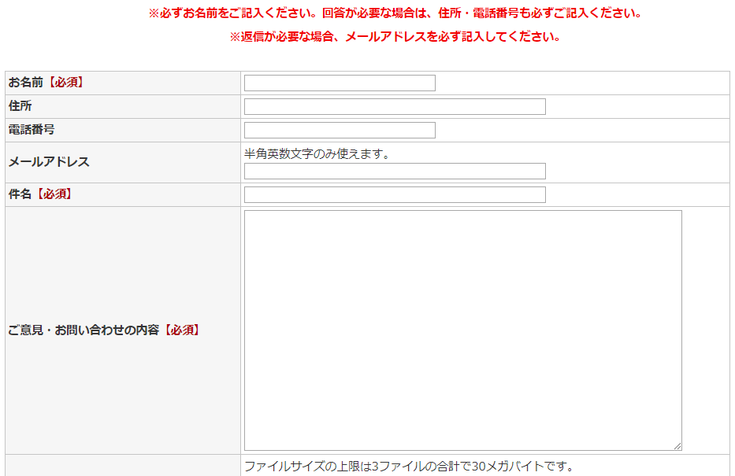
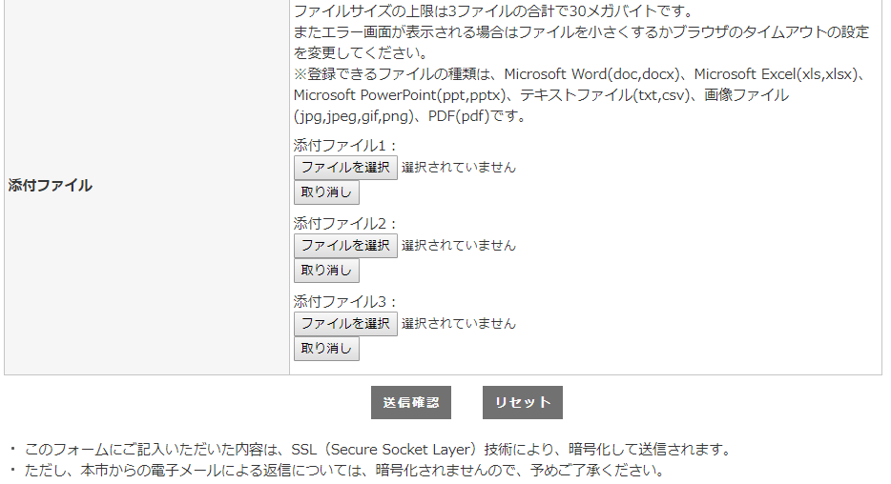

「受注者名」を記入（必須）

「メールアドレス」を記入（必須）

「工事名」を記入（必須）

「工事成績評定結果通知請求」と記入（空白のままでは送信できません。）

「送信確認」をクリック

